LevelC_电能量市场出清电价
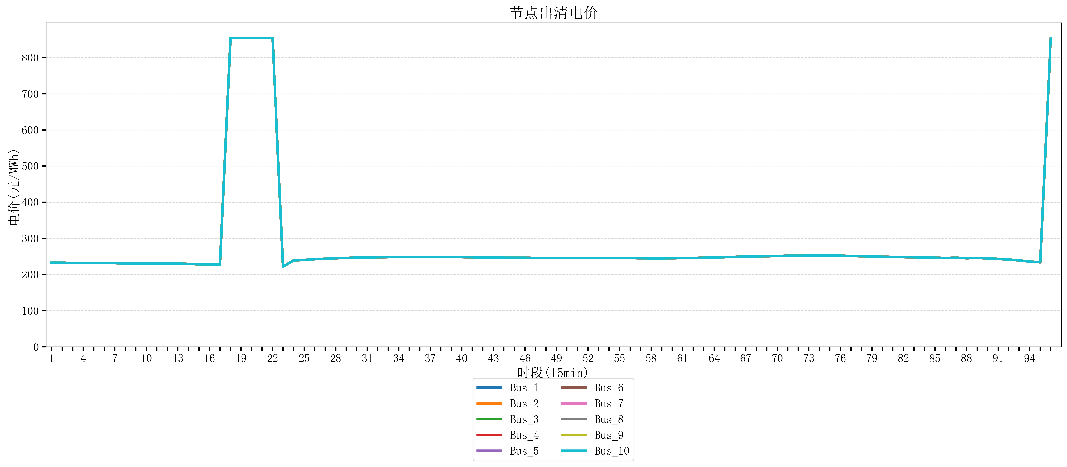
节点编号 | 电价类型 | 时段1 | 时段2 | 时段3 | 时段4 | 时段5 | 时段6 | 时段7 | 时段8 | 时段9 | 时段10 | 时段11 | 时段12 | 时段13 | 时段14 | 时段15 | 时段16 | 时段17 | 时段18 | 时段19 | 时段20 | 时段21 | 时段22 | 时段23
id | price_type | t1 | t2 | t3 | t4 | t5 | t6 | t7 | t8 | t9 | t10 | t11 | t12 | t13 | t14 | t15 | t16 | t17 | t18 | t19 | t20 | t21 | t22 | t23
str | str | float64 | float64 | float64 | float64 | float64 | float64 | float64 | float64 | float64 | float64 | float64 | float64 | float64 | float64 | float64 | float64 | float64 | float64 | float64 | float64 | float64 | float64 | float64
Bus_1 | 电能量电价 | 232.414 | 232.414 | 231.30016 | 231.30016 | 231.30016 | 231.30016 | 231.30016 | 230.18632 | 230.18632 | 230.18632 | 230.18632 | 230.18632 | 230.18632 | 229.07248 | 227.95864 | 227.95864 | 226.8448 | 853.98584 | 853.98584 | 853.98584 | 853.98584 | 853.98584 | 221.6032
Bus_2 | 电能量电价 | 232.414 | 232.414 | 231.30016 | 231.30016 | 231.30016 | 231.30016 | 231.30016 | 230.18632 | 230.18632 | 230.18632 | 230.18632 | 230.18632 | 230.18632 | 229.07248 | 227.95864 | 227.95864 | 226.8448 | 853.98584 | 853.98584 | 853.98584 | 853.98584 | 853.98584 | 221.6032
Bus_3 | 电能量电价 | 232.414 | 232.414 | 231.30016 | 231.30016 | 231.30016 | 231.30016 | 231.30016 | 230.18632 | 230.18632 | 230.18632 | 230.18632 | 230.18632 | 230.18632 | 229.07248 | 227.95864 | 227.95864 | 226.8448 | 853.98584 | 853.98584 | 853.98584 | 853.98584 | 853.98584 | 221.6032
Bus_4 | 电能量电价 | 232.414 | 232.414 | 231.30016 | 231.30016 | 231.30016 | 231.30016 | 231.30016 | 230.18632 | 230.18632 | 230.18632 | 230.18632 | 230.18632 | 230.18632 | 229.07248 | 227.95864 | 227.95864 | 226.8448 | 853.98584 | 853.98584 | 853.98584 | 853.98584 | 853.98584 | 221.6032
Bus_5 | 电能量电价 | 232.414 | 232.414 | 231.30016 | 231.30016 | 231.30016 | 231.30016 | 231.30016 | 230.18632 | 230.18632 | 230.18632 | 230.18632 | 230.18632 | 230.18632 | 229.07248 | 227.95864 | 227.95864 | 226.8448 | 853.98584 | 853.98584 | 853.98584 | 853.98584 | 853.98584 | 221.6032
Bus_6 | 电能量电价 | 232.414 | 232.414 | 231.30016 | 231.30016 | 231.30016 | 231.30016 | 231.30016 | 230.18632 | 230.18632 | 230.18632 | 230.18632 | 230.18632 | 230.18632 | 229.07248 | 227.95864 | 227.95864 | 226.8448 | 853.98584 | 853.98584 | 853.98584 | 853.98584 | 853.98584 | 221.6032
Bus_7 | 电能量电价 | 232.414 | 232.414 | 231.30016 | 231.30016 | 231.30016 | 231.30016 | 231.30016 | 230.18632 | 230.18632 | 230.18632 | 230.18632 | 230.18632 | 230.18632 | 229.07248 | 227.95864 | 227.95864 | 226.8448 | 853.98584 | 853.98584 | 853.98584 | 853.98584 | 853.98584 | 221.6032
Bus_8 | 电能量电价 | 232.414 | 232.414 | 231.30016 | 231.30016 | 231.30016 | 231.30016 | 231.30016 | 230.18632 | 230.18632 | 230.18632 | 230.18632 | 230.18632 | 230.18632 | 229.07248 | 227.95864 | 227.95864 | 226.8448 | 853.98584 | 853.98584 | 853.98584 | 853.98584 | 853.98584 | 221.6032
Bus_9 | 电能量电价 | 232.414 | 232.414 | 231.30016 | 231.30016 | 231.30016 | 231.30016 | 231.30016 | 230.18632 | 230.18632 | 230.18632 | 230.18632 | 230.18632 | 230.18632 | 229.07248 | 227.95864 | 227.95864 | 226.8448 | 853.98584 | 853.98584 | 853.98584 | 853.98584 | 853.98584 | 221.6032
Bus_10 | 电能量电价 | 232.414 | 232.414 | 231.30016 | 231.30016 | 231.30016 | 231.30016 | 231.30016 | 230.18632 | 230.18632 | 230.18632 | 230.18632 | 230.18632 | 230.18632 | 229.07248 | 227.95864 | 227.95864 | 226.8448 | 853.98584 | 853.98584 | 853.98584 | 853.98584 | 853.98584 | 221.6032
Bus_11 | 电能量电价 | 232.414 | 232.414 | 231.30016 | 231.30016 | 231.30016 | 231.30016 | 231.30016 | 230.18632 | 230.18632 | 230.18632 | 230.18632 | 230.18632 | 230.18632 | 229.07248 | 227.95864 | 227.95864 | 226.8448 | 853.98584 | 853.98584 | 853.98584 | 853.98584 | 853.98584 | 221.6032
Bus_12 | 电能量电价 | 232.414 | 232.414 | 231.30016 | 231.30016 | 231.30016 | 231.30016 | 231.30016 | 230.18632 | 230.18632 | 230.18632 | 230.18632 | 230.18632 | 230.18632 | 229.07248 | 227.95864 | 227.95864 | 226.8448 | 853.98584 | 853.98584 | 853.98584 | 853.98584 | 853.98584 | 221.6032
Bus_13 | 电能量电价 | 232.414 | 232.414 | 231.30016 | 231.30016 | 231.30016 | 231.30016 | 231.30016 | 230.18632 | 230.18632 | 230.18632 | 230.18632 | 230.18632 | 230.18632 | 229.07248 | 227.95864 | 227.95864 | 226.8448 | 853.98584 | 853.98584 | 853.98584 | 853.98584 | 853.98584 | 221.6032
Bus_14 | 电能量电价 | 232.414 | 232.414 | 231.30016 | 231.30016 | 231.30016 | 231.30016 | 231.30016 | 230.18632 | 230.18632 | 230.18632 | 230.18632 | 230.18632 | 230.18632 | 229.07248 | 227.95864 | 227.95864 | 226.8448 | 853.98584 | 853.98584 | 853.98584 | 853.98584 | 853.98584 | 221.6032
Bus_15 | 电能量电价 | 232.414 | 232.414 | 231.30016 | 231.30016 | 231.30016 | 231.30016 | 231.30016 | 230.18632 | 230.18632 | 230.18632 | 230.18632 | 230.18632 | 230.18632 | 229.07248 | 227.95864 | 227.95864 | 226.8448 | 853.98584 | 853.98584 | 853.98584 | 853.98584 | 853.98584 | 221.6032
Bus_16 | 电能量电价 | 232.414 | 232.414 | 231.30016 | 231.30016 | 231.30016 | 231.30016 | 231.30016 | 230.18632 | 230.18632 | 230.18632 | 230.18632 | 230.18632 | 230.18632 | 229.07248 | 227.95864 | 227.95864 | 226.8448 | 853.98584 | 853.98584 | 853.98584 | 853.98584 | 853.98584 | 221.6032
Bus_17 | 电能量电价 | 232.414 | 232.414 | 231.30016 | 231.30016 | 231.30016 | 231.30016 | 231.30016 | 230.18632 | 230.18632 | 230.18632 | 230.18632 | 230.18632 | 230.18632 | 229.07248 | 227.95864 | 227.95864 | 226.8448 | 853.98584 | 853.98584 | 853.98584 | 853.98584 | 853.98584 | 221.6032
Bus_18 | 电能量电价 | 232.414 | 232.414 | 231.30016 | 231.30016 | 231.30016 | 231.30016 | 231.30016 | 230.18632 | 230.18632 | 230.18632 | 230.18632 | 230.18632 | 230.18632 | 229.07248 | 227.95864 | 227.95864 | 226.8448 | 853.98584 | 853.98584 | 853.98584 | 853.98584 | 853.98584 | 221.6032
Bus_19 | 电能量电价 | 232.414 | 232.414 | 231.30016 | 231.30016 | 231.30016 | 231.30016 | 231.30016 | 230.18632 | 230.18632 | 230.18632 | 230.18632 | 230.18632 | 230.18632 | 229.07248 | 227.95864 | 227.95864 | 226.8448 | 853.98584 | 853.98584 | 853.98584 | 853.98584 | 853.98584 | 221.6032
Bus_20 | 电能量电价 | 232.414 | 232.414 | 231.30016 | 231.30016 | 231.30016 | 231.30016 | 231.30016 | 230.18632 | 230.18632 | 230.18632 | 230.18632 | 230.18632 | 230.18632 | 229.07248 | 227.95864 | 227.95864 | 226.8448 | 853.98584 | 853.98584 | 853.98584 | 853.98584 | 853.98584 | 221.6032
Bus_21 | 电能量电价 | 232.414 | 232.414 | 231.30016 | 231.30016 | 231.30016 | 231.30016 | 231.30016 | 230.18632 | 230.18632 | 230.18632 | 230.18632 | 230.18632 | 230.18632 | 229.07248 | 227.95864 | 227.95864 | 226.8448 | 853.98584 | 853.98584 | 853.98584 | 853.98584 | 853.98584 | 221.6032
Bus_22 | 电能量电价 | 232.414 | 232.414 | 231.30016 | 231.30016 | 231.30016 | 231.30016 | 231.30016 | 230.18632 | 230.18632 | 230.18632 | 230.18632 | 230.18632 | 230.18632 | 229.07248 | 227.95864 | 227.95864 | 226.8448 | 853.98584 | 853.98584 | 853.98584 | 853.98584 | 853.98584 | 221.6032
Bus_23 | 电能量电价 | 232.414 | 232.414 | 231.30016 | 231.30016 | 231.30016 | 231.30016 | 231.30016 | 230.18632 | 230.18632 | 230.18632 | 230.18632 | 230.18632 | 230.18632 | 229.07248 | 227.95864 | 227.95864 | 226.8448 | 853.98584 | 853.98584 | 853.98584 | 853.98584 | 853.98584 | 221.6032
Bus_24 | 电能量电价 | 232.414 | 232.414 | 231.30016 | 231.30016 | 231.30016 | 231.30016 | 231.30016 | 230.18632 | 230.18632 | 230.18632 | 230.18632 | 230.18632 | 230.18632 | 229.07248 | 227.95864 | 227.95864 | 226.8448 | 853.98584 | 853.98584 | 853.98584 | 853.98584 | 853.98584 | 221.6032
Bus_25 | 电能量电价 | 232.414 | 232.414 | 231.30016 | 231.30016 | 231.30016 | 231.30016 | 231.30016 | 230.18632 | 230.18632 | 230.18632 | 230.18632 | 230.18632 | 230.18632 | 229.07248 | 227.95864 | 227.95864 | 226.8448 | 853.98584 | 853.98584 | 853.98584 | 853.98584 | 853.98584 | 221.6032
Bus_26 | 电能量电价 | 232.414 | 232.414 | 231.30016 | 231.30016 | 231.30016 | 231.30016 | 231.30016 | 230.18632 | 230.18632 | 230.18632 | 230.18632 | 230.18632 | 230.18632 | 229.07248 | 227.95864 | 227.95864 | 226.8448 | 853.98584 | 853.98584 | 853.98584 | 853.98584 | 853.98584 | 221.6032
Bus_27 | 电能量电价 | 232.414 | 232.414 | 231.30016 | 231.30016 | 231.30016 | 231.30016 | 231.30016 | 230.18632 | 230.18632 | 230.18632 | 230.18632 | 230.18632 | 230.18632 | 229.07248 | 227.95864 | 227.95864 | 226.8448 | 853.98584 | 853.98584 | 853.98584 | 853.98584 | 853.98584 | 221.6032
Bus_28 | 电能量电价 | 232.414 | 232.414 | 231.30016 | 231.30016 | 231.30016 | 231.30016 | 231.30016 | 230.18632 | 230.18632 | 230.18632 | 230.18632 | 230.18632 | 230.18632 | 229.07248 | 227.95864 | 227.95864 | 226.8448 | 853.98584 | 853.98584 | 853.98584 | 853.98584 | 853.98584 | 221.6032
Bus_29 | 电能量电价 | 232.414 | 232.414 | 231.30016 | 231.30016 | 231.30016 | 231.30016 | 231.30016 | 230.18632 | 230.18632 | 230.18632 | 230.18632 | 230.18632 | 230.18632 | 229.07248 | 227.95864 | 227.95864 | 226.8448 | 853.98584 | 853.98584 | 853.98584 | 853.98584 | 853.98584 | 221.6032
Bus_30 | 电能量电价 | 232.414 | 232.414 | 231.30016 | 231.30016 | 231.30016 | 231.30016 | 231.30016 | 230.18632 | 230.18632 | 230.18632 | 230.18632 | 230.18632 | 230.18632 | 229.07248 | 227.95864 | 227.95864 | 226.8448 | 853.98584 | 853.98584 | 853.98584 | 853.98584 | 853.98584 | 221.6032
Bus_31 | 电能量电价 | 232.414 | 232.414 | 231.30016 | 231.30016 | 231.30016 | 231.30016 | 231.30016 | 230.18632 | 230.18632 | 230.18632 | 230.18632 | 230.18632 | 230.18632 | 229.07248 | 227.95864 | 227.95864 | 226.8448 | 853.98584 | 853.98584 | 853.98584 | 853.98584 | 853.98584 | 221.6032
Bus_32 | 电能量电价 | 232.414 | 232.414 | 231.30016 | 231.30016 | 231.30016 | 231.30016 | 231.30016 | 230.18632 | 230.18632 | 230.18632 | 230.18632 | 230.18632 | 230.18632 | 229.07248 | 227.95864 | 227.95864 | 226.8448 | 853.98584 | 853.98584 | 853.98584 | 853.98584 | 853.98584 | 221.6032
Bus_33 | 电能量电价 | 232.414 | 232.414 | 231.30016 | 231.30016 | 231.30016 | 231.30016 | 231.30016 | 230.18632 | 230.18632 | 230.18632 | 230.18632 | 230.18632 | 230.18632 | 229.07248 | 227.95864 | 227.95864 | 226.8448 | 853.98584 | 853.98584 | 853.98584 | 853.98584 | 853.98584 | 221.6032
Bus_34 | 电能量电价 | 232.414 | 232.414 | 231.30016 | 231.30016 | 231.30016 | 231.30016 | 231.30016 | 230.18632 | 230.18632 | 230.18632 | 230.18632 | 230.18632 | 230.18632 | 229.07248 | 227.95864 | 227.95864 | 226.8448 | 853.98584 | 853.98584 | 853.98584 | 853.98584 | 853.98584 | 221.6032
Bus_35 | 电能量电价 | 232.414 | 232.414 | 231.30016 | 231.30016 | 231.30016 | 231.30016 | 231.30016 | 230.18632 | 230.18632 | 230.18632 | 230.18632 | 230.18632 | 230.18632 | 229.07248 | 227.95864 | 227.95864 | 226.8448 | 853.98584 | 853.98584 | 853.98584 | 853.98584 | 853.98584 | 221.6032
Bus_36 | 电能量电价 | 232.414 | 232.414 | 231.30016 | 231.30016 | 231.30016 | 231.30016 | 231.30016 | 230.18632 | 230.18632 | 230.18632 | 230.18632 | 230.18632 | 230.18632 | 229.07248 | 227.95864 | 227.95864 | 226.8448 | 853.98584 | 853.98584 | 853.98584 | 853.98584 | 853.98584 | 221.6032
Bus_37 | 电能量电价 | 232.414 | 232.414 | 231.30016 | 231.30016 | 231.30016 | 231.30016 | 231.30016 | 230.18632 | 230.18632 | 230.18632 | 230.18632 | 230.18632 | 230.18632 | 229.07248 | 227.95864 | 227.95864 | 226.8448 | 853.98584 | 853.98584 | 853.98584 | 853.98584 | 853.98584 | 221.6032
Bus_38 | 电能量电价 | 232.414 | 232.414 | 231.30016 | 231.30016 | 231.30016 | 231.30016 | 231.30016 | 230.18632 | 230.18632 | 230.18632 | 230.18632 | 230.18632 | 230.18632 | 229.07248 | 227.95864 | 227.95864 | 226.8448 | 853.98584 | 853.98584 | 853.98584 | 853.98584 | 853.98584 | 221.6032
Bus_39 | 电能量电价 | 232.414 | 232.414 | 231.30016 | 231.30016 | 231.30016 | 231.30016 | 231.30016 | 230.18632 | 230.18632 | 230.18632 | 230.18632 | 230.18632 | 230.18632 | 229.07248 | 227.95864 | 227.95864 | 226.8448 | 853.98584 | 853.98584 | 853.98584 | 853.98584 | 853.98584 | 221.6032
Bus_40 | 电能量电价 | 232.414 | 232.414 | 231.30016 | 231.30016 | 231.30016 | 231.30016 | 231.30016 | 230.18632 | 230.18632 | 230.18632 | 230.18632 | 230.18632 | 230.18632 | 229.07248 | 227.95864 | 227.95864 | 226.8448 | 853.98584 | 853.98584 | 853.98584 | 853.98584 | 853.98584 | 221.6032
Bus_41 | 电能量电价 | 232.414 | 232.414 | 231.30016 | 231.30016 | 231.30016 | 231.30016 | 231.30016 | 230.18632 | 230.18632 | 230.18632 | 230.18632 | 230.18632 | 230.18632 | 229.07248 | 227.95864 | 227.95864 | 226.8448 | 853.98584 | 853.98584 | 853.98584 | 853.98584 | 853.98584 | 221.6032
Bus_42 | 电能量电价 | 232.414 | 232.414 | 231.30016 | 231.30016 | 231.30016 | 231.30016 | 231.30016 | 230.18632 | 230.18632 | 230.18632 | 230.18632 | 230.18632 | 230.18632 | 229.07248 | 227.95864 | 227.95864 | 226.8448 | 853.98584 | 853.98584 | 853.98584 | 853.98584 | 853.98584 | 221.6032
Bus_43 | 电能量电价 | 232.414 | 232.414 | 231.30016 | 231.30016 | 231.30016 | 231.30016 | 231.30016 | 230.18632 | 230.18632 | 230.18632 | 230.18632 | 230.18632 | 230.18632 | 229.07248 | 227.95864 | 227.95864 | 226.8448 | 853.98584 | 853.98584 | 853.98584 | 853.98584 | 853.98584 | 221.6032
Bus_44 | 电能量电价 | 232.414 | 232.414 | 231.30016 | 231.30016 | 231.30016 | 231.30016 | 231.30016 | 230.18632 | 230.18632 | 230.18632 | 230.18632 | 230.18632 | 230.18632 | 229.07248 | 227.95864 | 227.95864 | 226.8448 | 853.98584 | 853.98584 | 853.98584 | 853.98584 | 853.98584 | 221.6032
Bus_1 | 阻塞电价 | 0 | 0 | 0 | 0 | 0 | 0 | 0 | 0 | 0 | 0 | 0 | 0 | 0 | 0 | 0 | 0 | 0 | 0 | 0 | 0 | 0 | 0 | 0
Bus_2 | 阻塞电价 | 0 | 0 | 0 | 0 | 0 | 0 | 0 | 0 | 0 | 0 | 0 | 0 | 0 | 0 | 0 | 0 | 0 | 0 | 0 | 0 | 0 | 0 | 0
...

LevelC_电力电量平衡表单
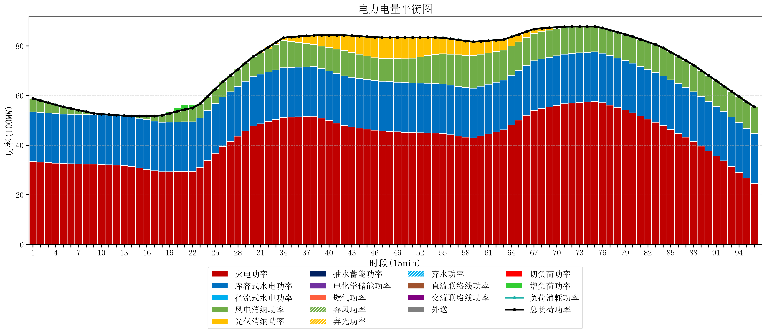
元件名称 | 时段1 | 时段2 | 时段3 | 时段4 | 时段5 | 时段6 | 时段7 | 时段8 | 时段9 | 时段10 | 时段11 | 时段12 | 时段13 | 时段14 | 时段15 | 时段16 | 时段17
name | t1 | t2 | t3 | t4 | t5 | t6 | t7 | t8 | t9 | t10 | t11 | t12 | t13 | t14 | t15 | t16 | t17
str | float64 | float64 | float64 | float64 | float64 | float64 | float64 | float64 | float64 | float64 | float64 | float64 | float64 | float64 | float64 | float64 | float64
火电功率 | 33.450471616 | 33.229317902 | 33.008164188 | 32.787010474 | 32.565856761 | 32.504358888 | 32.466809393 | 32.429259897 | 32.391710401 | 32.281996888 | 32.146813723 | 32.011630558 | 31.876447392 | 31.469865421 | 30.88881279 | 30.307760158 | 29.726707527
库容式水电功率 | 20 | 20 | 20 | 20 | 20 | 20 | 20 | 20 | 20 | 20 | 20 | 20 | 20 | 20 | 20 | 20 | 20
径流式水电功率 | 0 | 0 | 0 | 0 | 0 | 0 | 0 | 0 | 0 | 0 | 0 | 0 | 0 | 0 | 0 | 0 | 0
风电消纳功率 | 5.4 | 4.7705263158 | 4.1410526316 | 3.5115789474 | 2.8821052632 | 2.2778947368 | 1.6774736842 | 1.0770526316 | 0.47663157895 | 0.26273684211 | 0.18526315789 | 0.10778947368 | 0.030315789474 | 0.35368421053 | 0.93473684211 | 1.5157894737 | 2.0968421053
光伏消纳功率 | 0 | 0 | 0 | 0 | 0 | 0 | 0 | 0 | 0 | 0 | 0 | 0 | 0 | 0 | 0 | 0 | 0
抽水蓄能功率 | 0 | 0 | 0 | 0 | 0 | 0 | 0 | 0 | 0 | 0 | 0 | 0 | 0 | 0 | 0 | 0 | 0
电化学储能功率 | 0 | 0 | 0 | 0 | 0 | 0 | 0 | 0 | 0 | 0 | 0 | 0 | 0 | 0 | 0 | 0 | 0
燃气功率 | 0 | 0 | 0 | 0 | 0 | 0 | 0 | 0 | 0 | 0 | 0 | 0 | 0 | 0 | 0 | 0 | 0
直流联络线功率 | 0 | 0 | 0 | 0 | 0 | 0 | 0 | 0 | 0 | 0 | 0 | 0 | 0 | 0 | 0 | 0 | 0
交流联络线功率 | 0 | 0 | 0 | 0 | 0 | 0 | 0 | 0 | 0 | 0 | 0 | 0 | 0 | 0 | 0 | 0 | 0
负荷消耗功率 | 58.850471616 | 57.999844218 | 57.14921682 | 56.298589422 | 55.447962024 | 54.782253625 | 54.144283077 | 53.506312528 | 52.86834198 | 52.54473373 | 52.332076881 | 52.119420031 | 51.906763182 | 51.823549632 | 51.823549632 | 51.823549632 | 51.823549632
外送 | 0 | 0 | 0 | 0 | 0 | 0 | 0 | 0 | 0 | 0 | 0 | 0 | 0 | 0 | 0 | 0 | 0
总负荷功率 | 58.850471616 | 57.999844218 | 57.14921682 | 56.298589422 | 55.447962024 | 54.782253625 | 54.144283077 | 53.506312528 | 52.86834198 | 52.54473373 | 52.332076881 | 52.119420031 | 51.906763182 | 51.823549632 | 51.823549632 | 51.823549632 | 51.823549632
弃风功率 | 0 | 0 | 0 | 0 | 0 | 0 | 0 | 0 | 0 | 0 | 0 | 0 | 0 | 0 | 0 | 0 | 0
弃光功率 | 0 | 0 | 0 | 0 | 0 | 0 | 0 | 0 | 0 | 0 | 0 | 0 | 0 | 0 | 0 | 0 | 0
弃水功率 | 0 | 0 | 0 | 0 | 0 | 0 | 0 | 0 | 0 | 0 | 0 | 0 | 0 | 0 | 0 | 0 | 0
切负荷功率 | 0 | 0 | 0 | 0 | 0 | 0 | 0 | 0 | 0 | 0 | 0 | 0 | 0 | 0 | 0 | 0 | 0
增负荷功率 | 0 | 0 | 0 | 0 | 0 | 0 | 0 | 0 | 0 | 0 | 0 | 0 | 0 | 0 | 0 | 0 | 0

